基本表
表名 |  | 欄名 |  | 備註
規約辦法管理 | Law | 流水號 | Seq
 |  | ID | Id
 |  | 社區 | Company_Id
 |  | 法規類別 | LawType
 |  | 標題 | Title
 |  | 內文 | Content
 |  | 主管機關 | CompetentAuthority
 |  | 公告單位 | Announcer
 |  | 最後修改依據 | Latest
 |  | 檔案上傳 | FileUpload

車位管理 | ParkingSpace | 流水號 | Seq
 |  | ID | Id
 |  | 公司大樓 | Company_Id
 |  | 車位編號 | Code
 |  | 座落樓層 | Floor
 |  | 車位類型 | ParkingSpaceTerm
 |  | 產權性質 | Ownership
 |  | 歸屬棟別 | Building_Id
 |  | 歸屬戶號 | House_Id
 |  | 自行增設 | IsIncreased
 |  | 限停車位數 | CarQty
 |  | 標示牌號碼 | Plate | 可多車牌

車位使用明細 | ParkingSpace_Using | 流水號 | Seq
 |  | ID | Id
 |  | 頭檔ID | ParkingSpace_Id
 |  | 住戶身份 | ResidentTerm | 所有權人、承租人
 |  | 使用住戶 | Client_Id
 |  | 使用起日 | StartDate
 |  | 使用訖日 | EndDate
 |  | 車牌號碼 | Plate | 可多車牌
 |  | 停車證號碼 | ParkingLicenseNo
 |  | 遙控器號碼 | RemoteControlNo
 |  | 車型 | CarTerm
 |  | 顏色 | Color
 |  | 廠牌 | Brand

委員屆別管理 | CompanyMember | 流水號 | Seq
 |  | ID | Id
 |  | 公司大樓 | Company_Id
 |  | 屆別 | Code
 |  | 年度 | Year
 |  | 任期起日 | StartDate
 |  | 任期訖日 | EndDate
 |  | 新增人員 | addUser_Id
 |  | 新增日期 | AddDate
 |  | 修改人員 | modUser_Id
 |  | 修改日期 | ModDate

委員明細 | CompanyMember_Client | 流水號 | Seq
 |  | ID | Id
 |  | 頭檔ID | Member_Id
 |  | 職務 | JobTitleTerm | 代碼
 |  | 棟別 | Building_Id
 |  | 戶號 | House_Id
 |  | 住戶 | Client_Id
 |  | 住戶身份 | ResidentTerm | 所有權人、承租人
 |  | 任期起日 | StartDate
 |  | 任期訖日 | EndDate
 |  | 區域ID | Region_Id
 |  | 地址 | Addr
 |  | 公司電話 | BusinessTel
 |  | 傳真 | Fax
 |  | 辭職 | IsQuit
 |  | 辭職書上傳 | QuitFileUpload
 |  | 緊急聯絡人 | EmergencyContact
 |  | 緊急聯絡人電話 | EmergencyContactTel
 |  | 緊急聯絡人關係 | EmergencyContactRelationship
 |  | 備註 | Memo
 |  | 新增人員 | addUser_Id
 |  | 新增日期 | AddDate
 |  | 修改人員 | modUser_Id
 |  | 修改日期 | ModDate

門禁卡管理 | Card | 流水號 | Seq
 |  | ID | Id
 |  | 公司大樓 | Company_Id
 |  | 卡片編號 | Code
 |  | 卡片類型 | CardTerm
 |  | 使用類別 | UsageTerm
 |  | 卡片型式 | CardForm
 |  | 棟別 | Building_Id
 |  | 戶號 | House_Id
 |  | 住戶 | Client_Id
 |  | 車位編號 | ParkingSpace_Id
 |  | 使用起日 | StartDate
 |  | 使用訖日 | EndDate
 |  | 執行停用時間 | StopDate
 |  | 執行停用人員 | stopUser_Id
 |  | 備註 | Memo
 |  | 新增人員 | addUser_Id
 |  | 新增日期 | AddDate
 |  | 修改人員 | modUser_Id
 |  | 修改日期 | ModDate

郵件管理 | Post | 流水號 | Seq
 |  | ID | Id
 |  | 公司大樓 | Company_Id
 |  | 收信時間 | ReceiveDate
 |  | 當日掛號序號 | DaySeq
 |  | 戶號 | House_Id
 |  | 住戶 | Client_Id
 |  | 收件人 | Name
 |  | 郵件類別 | PostTerm | 代碼
 |  | 寄件單位 | Sender
 |  | 郵件條碼 | Barcode
 |  | 郵件圖檔 | FileUpload
 |  | 擺放位置 | Code_PostPlace
 |  | 新增人員 | addUser_Id
 |  | 新增日期 | AddDate

郵件異動紀錄 | Post_Track | 流水號 | Seq
 |  | ID | Id
 |  | 郵件ID | Post_Id
 |  | 異動時間 | Date
 |  | 異動類別 | ModifyTerm | 代碼
 |  | 拍照圖檔 | FileUpload
 |  | 簽名檔 | signFileUpload
 |  | 戶號 | House_Id
 |  | 住戶 | Client_Id
 |  | 新增人員 | addUser_Id
 |  | 新增日期 | AddDate

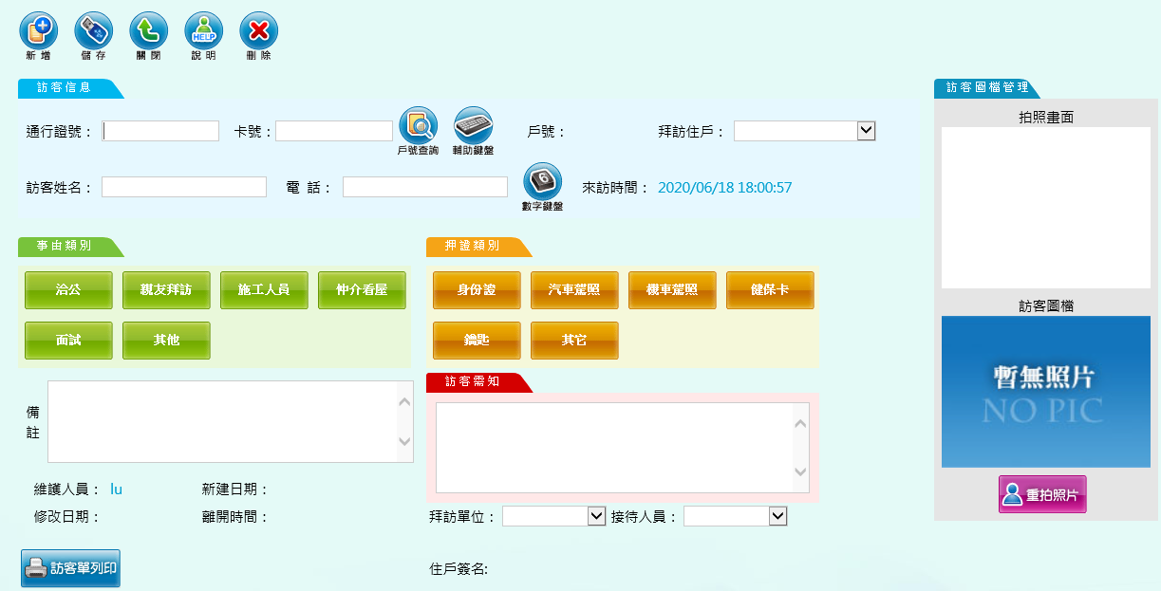
訪客管理 | Visit | 流水號 | Seq
 |  | ID | Id
 |  | 公司大樓 | Company_Id
 |  | 預計拜訪時間 | ExpectedDate
 |  | 拜訪時間 | VisitDate
 |  | 拜訪戶號 | House_Id
 |  | 拜訪住戶 | Client_Id
 |  | 拜訪單位 | Dept_Id
 |  | 拜訪員工 | Employee_Id
 |  | 受訪對象姓名 | Name
 |  | 訪客姓名 | Visitor
 |  | 訪客電話 | Tel
 |  | 訪客人數 | Qty
 |  | 停車車牌 | Plate
 |  | 引導位置 | Place
 |  | 事由類別 | VisitTerm
 |  | 押證類別 | MortgageTerm
 |  | 通行證號 | PassNo
 |  | 拍照圖檔 | FileUpload
 |  | 離開時間 | LeaveDate
 |  | 備註 | Memo
 |  | 新增人員 | addUser_Id
 |  | 新增日期 | AddDate
 |  | 修改人員 | modUser_Id
 |  | 修改日期 | ModDate

會議管理 | Meeting | 流水號 | Seq
 |  | ID | Id
 |  | 公司大樓 | Company_Id
 |  | 會議日期時間起 | StartDate
 |  | 會議日期時間訖 | EndDate
 |  | 會議類別 | Code_MeetingType | 代碼:區權會、管委會會議、施工協議組織會議
 |  | 會議地點 | Place
 |  | 會議名稱 | Title
 |  | 會議主席 | Chief
 |  | 承辦人員 | Contact
 |  | 應出席人數 | AttendQty | 類別為區權會時帶入總戶數，管委會會議時帶入本屆委員人數
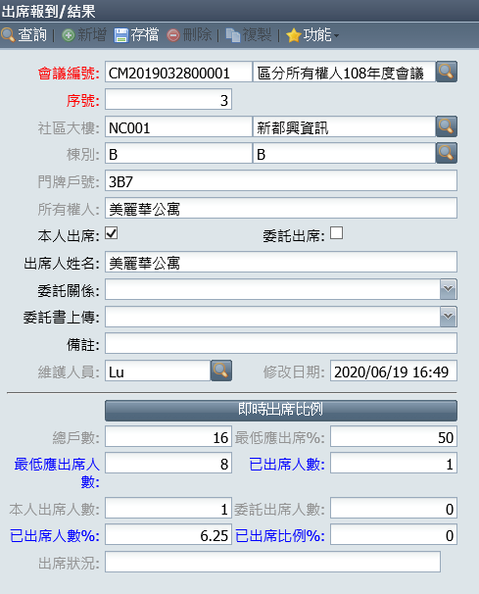
 |  | 會議主旨 | Subject
 |  | 最低應出席率% | MinPercentage
 |  | 出席備註 | Memo
 |  | 新增人員 | addUser_Id
 |  | 新增日期 | AddDate
 |  | 修改人員 | modUser_Id
 |  | 修改日期 | ModDate

會議議題 | Meeting_Issue | 流水號 | Seq
 |  | ID | Id
 |  | 頭檔ID | Meeting_Id
 |  | 項次 | Order
 |  | 議題類別 | IssueTerm
 |  | 議題 | Issue
 |  | 議題說明 | Memo
 |  | 決議 | Resolution
 |  | 暫緩處理 | IsHold
 |  | 預計完成日 | ExpectedDate
 |  | 新增人員 | addUser_Id
 |  | 新增日期 | AddDate
 |  | 修改人員 | modUser_Id
 |  | 修改日期 | ModDate

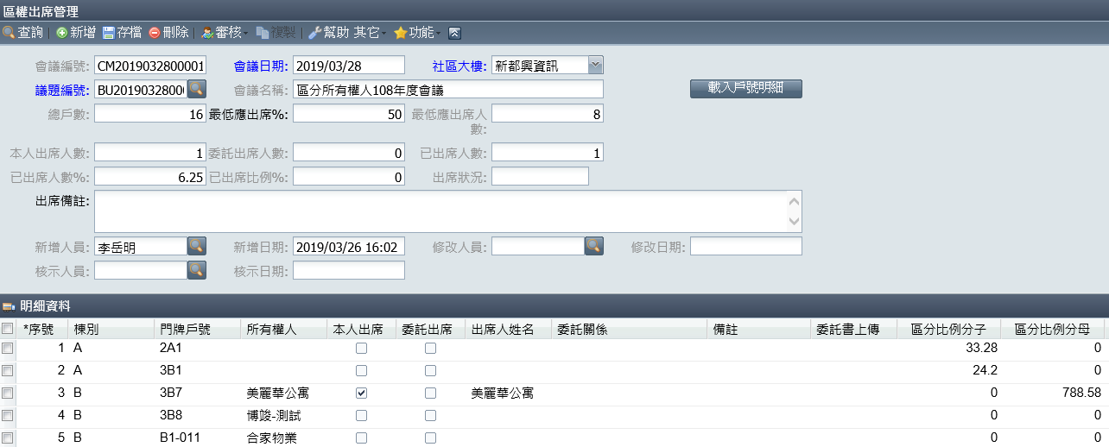
區權會出席管理 | Meeting_Attendance | 流水號 | Seq
 |  | ID | Id
 |  | 會議管理ID | Meeting_Id
 |  | 序號 | Order
 |  | 戶號 | House_Id
 |  | 所有權人 | Client_Id
 |  | 本人/委託出席 | AttendTerm
 |  | 出席人姓名 | Name
 |  | 委託關係 | RepresentRelationship
 |  | 委託書上傳 | FileUpload
 |  | 備註 | Memo
 |  | 區分比例分子 | Numerator
 |  | 區分比例分母 | Denominator
 |  | 通知單條碼 | QRCode
 |  | 新增人員 | addUser_Id
 |  | 新增日期 | AddDate
 |  | 修改人員 | modUser_Id
 |  | 修改日期 | ModDate

承攬人名單 | Meeting_Supplier | 流水號 | Seq
 |  | ID | Id
 |  | 會議管理ID | Meeting_Id
 |  | 序號 | Order
 |  | 承攬人類別 | Code_SupplierLevel
 |  | 承攬人 | Supplier_Id
 |  | 主要負責 | Leader
 |  | 備註 | Memo

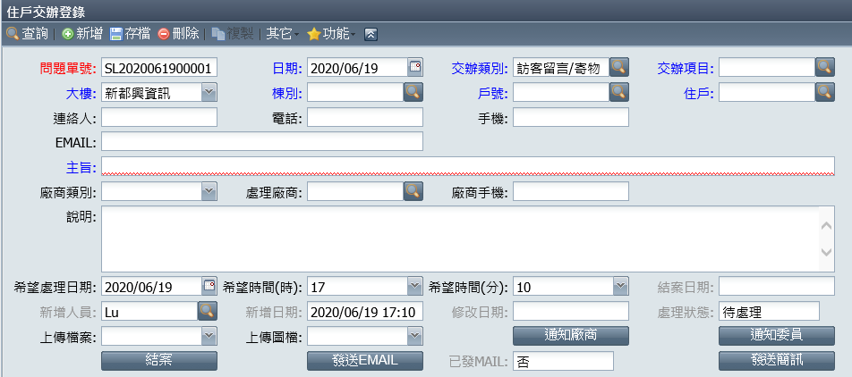
交辦管理 | Crm | 流水號 | Seq
 |  | ID | Id
 |  | 公司大樓 | Company_Id
 |  | 日期 | Date
 |  | 功能類別 | CrmTerm
 |  | 交辦類別 | MainTerm
 |  | 交辦項目 | SubTerm
 |  | 戶號 | House_Id
 |  | 住戶 | Client_Id
 |  | 連絡人 | Contact
 |  | 電話 | Tel
 |  | 手機 | Mobile
 |  | EMAIL | Email
 |  | 標題 | Subject
 |  | 處理廠商 | Supplier_Id
 |  | 廠商電話 | SupplierTel
 |  | 說明 | Memo
 |  | 希望處理時間 | ExpectedDate
 |  | 附檔上傳 | FileUpload
 |  | 新增人員 | addUser_Id
 |  | 新增日期 | AddDate
 |  | 修改人員 | modUser_Id
 |  | 修改日期 | ModDate

交辦處理 | Crm_Process | 流水號 | Seq
 |  | ID | Id
 |  | 頭檔ID | Crm_Id
 |  | 處理日期 | ProcessingDate
 |  | 處理狀態 | ProcessingStatus
 |  | 通知進度 | InformStatus
 |  | 處理說明 | Memo
 |  | 拍照圖檔 | FileUpload
 |  | 簽名圖檔 | SignFileUpload
 |  | 新增人員 | addUser_Id
 |  | 新增日期 | AddDate
 |  | 修改人員 | modUser_Id
 |  | 修改日期 | ModDate

意見箱 | Opinion | 流水號 | Seq
 |  | ID | Id
 |  | 大樓 | Company_Id
 |  | 日期 | Date
 |  | 戶號 | House_Id
 |  | 住戶 | Client_Id
 |  | 意見類別 | OpinionTerm
 |  | 標題 | Subject
 |  | 內容 | Content
 |  | 新增人員 | addUser_Id
 |  | 新增日期 | AddDate

意見箱回覆明細 | Opinion_Respond | 流水號 | Seq
 |  | ID | Id
 |  | 頭檔ID | Opinion_Id
 |  | 日期 | Date
 |  | 回應內容 | Content
 |  | 處理狀態 | ProcessingStatus
 |  | 圖檔上傳 | FileUpload
 |  | 新增人員 | addUser_Id
 |  | 新增日期 | AddDate

討論區 | ChatRoom | 流水號 | Seq
 |  | ID | Id
 |  | 大樓 | Company_Id
 |  | 發起日期 | StartDate
 |  | 結束日期 | EndDate
 |  | 主題類別 | ChatTerm
 |  | 主題 | Subject
 |  | 說明 | Memo
 |  | 圖檔上傳 | FileUpload
 |  | 新增人員 | addUser_Id
 |  | 新增日期 | AddDate
 |  | 修改人員 | modUser_Id
 |  | 修改日期 | ModDate

討論區明細 | ChatRoom_Respond | 流水號 | Seq
 |  | ID | Id
 |  | 頭檔ID | ChatRoom_Id
 |  | 回應ID | Pid
 |  | 日期 | Date
 |  | 回應內容 | Content
 |  | 新增人員 | addUser_Id
 |  | 新增日期 | AddDate

問卷投票 | Qnr | 流水號 | Seq
 |  | ID | Id
 |  | 組織ID | Org_Id
 |  | 調查類別 | QnrTerm | 問卷、投票
 |  | 組織ID | Org_Id
 |  | 調查起日 | StartDate
 |  | 調查訖日 | EndDate
 |  | 標題 | Subject
 |  | 說明 | Content
 |  | 作答條件 | QnrTargetTerm | 一人一卷、一戶一卷
 |  | 結果查詢 | ResultQuery | 不開放查詢、結束後查詢、即時查詢
 |  | 記名投票 | IsNamed
 |  | 新增人員 | addUser_Id
 |  | 新增日期 | AddDate
 |  | 修改人員 | modUser_Id
 |  | 修改日期 | ModDate

問卷投票問題 | Qnr_Question | 流水號 | Seq
 |  | ID | Id
 |  | 頭檔ID | Qnr_Id
 |  | 序 | Ord
 |  | 問題 | Question
 |  | 作答方式 | AnswerTerm | 單選、多選、問答
 |  | 新增人員 | addUser_Id
 |  | 新增日期 | AddDate
 |  | 修改人員 | modUser_Id
 |  | 修改日期 | ModDate

問卷投票問題選項 | Qnr_Question_Item | 流水號 | Seq
 |  | ID | Id
 |  | 頭檔ID | Qnr_Question_Id
 |  | 序 | Ord
 |  | 項目 | Item
 |  | 新增人員 | addUser_Id
 |  | 新增日期 | AddDate
 |  | 修改人員 | modUser_Id
 |  | 修改日期 | ModDate

問卷投票紀錄 | Qnr_Record | 流水號 | Seq
 |  | ID | Id
 |  | 問卷ID | Qnr_Id
 |  | 問題ID | Qnr_Question_Id
 |  | 作答選項ID | Qnr_Question_Item_Id
 |  | 作答內容 | Statement
 |  | 新增人員 | addUser_Id
 |  | 新增日期 | AddDate
 |  | 修改人員 | modUser_Id
 |  | 修改日期 | ModDate

商品管理 | Goods | 流水號 | Seq
 |  | ID | Id
 |  | 大樓 | Company_Id
 |  | 品號 | Code
 |  | 品名 | Name
 |  | 商品類別 | Code_GoodsTerm | 收入評估.派駐人力.管理維護...
 |  | 銷貨單價 | SalePrice
 |  | 成本單價 | Cost
 |  | 規格 | Specification
 |  | 計算單位 | Code_Unit
 |  | 預設採購廠商 | Supplier_Id
 |  | 說明 | Memo
 |  | 商品圖檔 | FileUpload
 |  | 新增人員 | addUser_Id
 |  | 新增日期 | AddDate
 |  | 修改人員 | modUser_Id
 |  | 修改日期 | ModDate
 |  | 銷貨收費項目 | saleChargeItem_Id
 |  | 自用支出項目 | useChargeItem_Id
 |  | 存貨支出項目 | inventoryChargeItem_Id

商品供應商身檔 | Goods_Supplier | 流水號 | Seq | QuotedPrice
 |  | ID | Id
 |  | 商品ID | Goods_Id
 |  | 採購廠商 | Supplier_Id
 |  | 成本單價 | Cost
 |  | 停用 | Disable

庫存異動檔 | Inventory | 流水號 | Seq
 |  | ID | Id
 |  | 大樓 | Company_Id
 |  | 日期 | Date
 |  | 倉庫 | Warehouse_Id
 |  | 來源類別 | SourceTerm
 |  | 來源ID | SourceId
 |  | 異動原因 | Code_InventoryReason
 |  | 商品 | Goods_Id
 |  | 數量 | Qty
 |  | 品質 | Code_InventoryQuality
 |  | 新增時間 | AddDate

倉庫管理 | Warehouse | 流水號 | Seq
 |  | ID | Id
 |  | 組織 | Org_Id
 |  | 倉庫代號 | Code
 |  | 倉庫名稱 | Name
 |  | 倉庫類別 | WarehouseTerm | 總倉、分倉
 |  | 倉庫地址 | Addr
 |  | 倉庫電話 | Tel
 |  | 新增人員 | addUser_Id
 |  | 新增日期 | AddDate

客戶管理 | Customer | 流水號 | Seq
 |  | ID | Id
 |  | 公司 | Company_Id
 |  | 客戶編號 | Code
 |  | 客戶簡稱 | ShortName
 |  | 客戶全銜 | FullName
 |  | 發票抬頭 | InvoiceHead
 |  | 印表顯示名稱 | ShowName
 |  | 公司負責人 | Chief
 |  | 統一編號 | GuiNo
 |  | 性別 | Gender
 |  | 身份證字號 | IdCardNo
 |  | 國籍 | Nationality
 |  | 行業別 | Industry
 |  | 退款手續費負擔方 | FeeBelong
 |  | 發票合併開立 | OneInvoice | 0/1
 |  | 暫不開立發票 | NoInvoice | 0/1
 |  | 載具類別 | Code_CarrierType
 |  | 載具編號 | CarrierNo
 |  | 愛心捐贈碼 | DondateCode_Id
 |  | 使用發票交換非憑證 | ExchangeInvoice
 |  | 新增人員 | addUser_Id
 |  | 新增日期 | AddDate
 |  | 修改人員 | modUser_Id
 |  | 修改日期 | ModDate
 |  | 代表公司類別 | Code_HeadOffice | owner業主,head客戶代表公司
 |  | Pid | Pid

客戶地址管理 | Customer_Addr | 流水號 | Seq
 |  | ID | Id
 |  | 頭檔ID | Customer_Id
 |  | 類別 | Code_AddrType | contact聯絡.household戶籍.invoice發票.payment請款.register登記
 |  | 郵區 | ZipCode
 |  | 區域ID | Region_Id
 |  | 地址 | Addr
 |  | 電話 | Tel
 |  | 備註 | Memo
 |  | 新增人員 | addUser_Id
 |  | 新增日期 | AddDate
 |  | 修改人員 | modUser_Id
 |  | 修改日期 | ModDate

客戶聯絡窗口身檔 | Customer_Contact | 流水號 | Seq
 |  | ID | Id
 |  | 頭檔ID | Customer_Id
 |  | 類別 | Code_ContactType
 |  | 服務人員 | WorkCode_Id
 |  | 備註 | Memo
 |  | 新增人員 | addUser_Id
 |  | 新增日期 | AddDate
 |  | 修改人員 | modUser_Id
 |  | 修改日期 | ModDate

客戶隸屬部門大樓身檔 | Customer_Auth | 流水號 | Seq
 |  | ID | Id
 |  | 頭檔ID | Customer_Id
 |  | 部門 | Dept_Id
 |  | 大樓 | Building_Id
 |  | 可維護 | MaintainRight | 0/1
 |  | 新增人員 | addUser_Id
 |  | 新增日期 | AddDate
 |  | 修改人員 | modUser_Id
 |  | 修改日期 | ModDate

廠商管理 | Supplier | 流水號 | Seq
 |  | ID | Id
 |  | 公司ID | Company_Id
 |  | 廠商編號 | Code
 |  | 廠商簡稱 | ShortName
 |  | 廠商全銜 | FullName
 |  | 廠商類別 | Code_SupplierType
 |  | 統一編號 | GuiNo
 |  | 公司負責人 | Chief
 |  | 身份證字號 | IdCardNo
 |  | 區域ID | Region_Id
 |  | 地址 | Addr
 |  | 關係企業 | Affiliated | 0/1
 |  | 付款月數 | PayMonth
 |  | 匯款手續費負擔 | Code_FeeBelong | 廠商/公司
 |  | 免扣補充保費 | NoInsuranceFee
 |  | 網址 | Url
 |  | 停止配合日期 | StopDate
 |  | 停止原因說明 | StopReason
 |  | 備註 | Memo
 |  | 新增人員 | addUser_Id
 |  | 新增日期 | AddDate
 |  | 修改人員 | modUser_Id
 |  | 修改日期 | ModDate

廠商窗口管理 | Supplier_Contact | 流水號 | Seq
 |  | ID | Id
 |  | 頭檔ID | Supplier_Id
 |  | 類別 | Code_ContactType
 |  | 部門 | Dept_Id
 |  | 部門聯絡人 | DeptContactPerson
 |  | 部門聯絡電話 | DeptTel
 |  | 廠商聯絡人 | ContactPerson
 |  | 廠商電話 | Tel
 |  | 行動電話 | Mobile
 |  | 傳真 | Fax
 |  | 廠商EMAIL | Email
 |  | 備註 | Memo
 |  | 新增人員 | addUser_Id
 |  | 新增日期 | AddDate
 |  | 修改人員 | modUser_Id
 |  | 修改日期 | ModDate

廠商隸屬部門大樓身檔 | Supplier_Auth | 流水號 | Seq
 |  | ID | Id
 |  | 頭檔ID | Supplier_Id
 |  | 部門 | Dept_Id
 |  | 大樓 | Building_Id
 |  | 可維護 | MaintainRight
 |  | 新增人員 | addUser_Id
 |  | 新增日期 | AddDate
 |  | 修改人員 | modUser_Id
 |  | 修改日期 | ModDate

生活服務管理 | ServiceItem | 流水號 | Seq
 |  | ID | Id
 |  | 集團 | Group_Id
 |  | 公司 | Company_Id
 |  | 服務類別 | Code_ServiceType | 服務商家,政府/金融,交通專區,美食專區,旅遊專區,特約廠商
 |  | 服務項目名稱 | Name
 |  | 順序 | Ord
 |  | 上架中 | Released | 0/1
 |  | 區域ID | Region_Id
 |  | 地址 | Addr
 |  | 電話 | Tel
 |  | 手機 | Mobile
 |  | 傳真 | Fax
 |  | 聯絡人 | Contact
 |  | 內容 | Intro
 |  | 連結網址 | Url
 |  | LOGO上傳 | logoFile_Id
 |  | 附檔上傳 | File_UploadMap_Id
 |  | 新增人員 | addUser_Id
 |  | 新增日期 | AddDate
 |  | 修改人員 | modUser_Id
 |  | 修改日期 | ModDate

機關通訊錄 | AddressBook | 流水號 | Seq
 |  | ID | Id
 |  | 分類 | Code_AddressBook
 |  | 名稱 | Name
 |  | 順序 | Ord
 |  | 區域ID | Region_Id
 |  | 地址 | Addr
 |  | 電話 | Tel
 |  | 連結網址 | Url
 |  | 備註 | Memo

證照類別設定 | LicenseType | 流水號 | Seq
 |  | ID | Id
 |  | 公司 | Company_Id
 |  | 證照屬性 | Code_LicenseType | 公司設立證照,公司技術證照,廠商公司設立證照,廠商技術證照
 |  | 證照類別 | LicenseName
 |  | 規定數量 | QualifiedQty
 |  | 可執行案場數 | UsingQty
 |  | 新增人員 | addUser_Id
 |  | 新增日期 | AddDate
 |  | 修改人員 | modUser_Id
 |  | 修改日期 | ModDate

廠商證照管理 | Supplier_License | 流水號 | Seq
 |  | ID | Id
 |  | 頭檔ID | Supplier_Id
 |  | 證照類別ID | LicenseType_Id
 |  | 證照號碼 | LicenseCode
 |  | 工號 | WorkCode_Id
 |  | 發照單位 | LicenseOrg
 |  | 有效起日 | StartDate
 |  | 有效訖日 | EndDate
 |  | 說明 | Memo
 |  | 附加檔案 | File_UploadMap_Id
 |  | 新增人員 | addUser_Id
 |  | 新增日期 | AddDate
 |  | 修改人員 | modUser_Id
 |  | 修改日期 | ModDate

交易對象調查登錄 | Investigate | 流水號 | Seq
 |  | ID | Id
 |  | 公司 | Company_Id
 |  | 年度 | Year
 |  | 調查日期 | Date
 |  | 客戶 | Customer_Id
 |  | 廠商 | Supplier_Id
 |  | 資本額(萬) | Capital
 |  | 營業額(萬) | Turnover
 |  | 員工數 | EmployeeQty
 |  | 分公司數 | BranchQty
 |  | 營業淨利(萬) | OperatingProfit
 |  | 專業證照數 | LicenseQty
 |  | 調查說明 | Memo
 |  | 調查部門 | Dept_Id
 |  | 調查人員 | WorkCode_Id
 |  | 附加檔案上傳 | File_UploadMap_Id
 |  | 新增人員 | addUser_Id
 |  | 新增日期 | AddDate
 |  | 修改人員 | modUser_Id
 |  | 修改日期 | ModDate
 |  | 審核人員 | reviewUser_Id
 |  | 審核日期 | ReviewDate

員工資料 | Employee | 流水號 | Seq
 |  | ID | Id
 |  | 公司 | Company_Id
 |  | 員工編號
 |  | 姓名
 |  | 出生年月日
 |  | 身份證字號
 |  | 性別
 |  | 部門
 |  | 職務
 |  | 部門分機
 |  | 到職日
 |  | 離職日
 |  | 通訊地區ID
 |  | 通訊地址
 |  | 通訊電話
 |  | 手機
 |  | 戶籍地區ID
 |  | 戶籍地址
 |  | 休假類別
 |  | 緊急聯絡人
 |  | 緊急聯絡人關係
 |  | 緊急聯絡人電話

資產管理
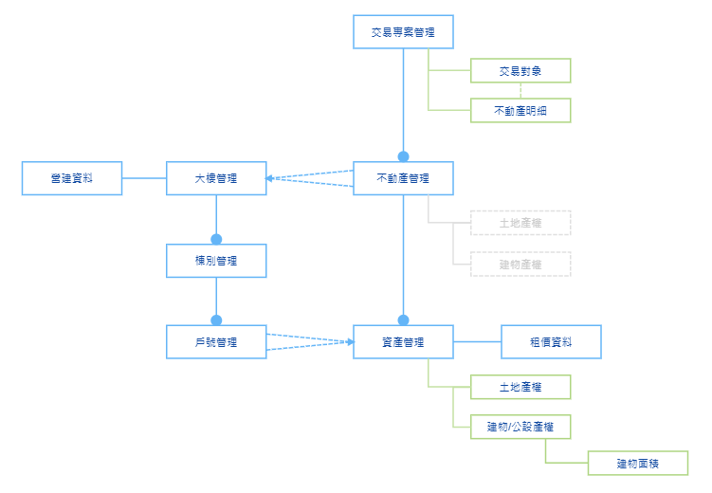
表名 |  | 欄名 |  | 備註
交易專案 | Trading | 流水號 | Seq
 |  | ID | Id
 |  | 公司 | Company_Id
 |  | 專案編號 | Code
 |  | 專案簡稱 | ShortName
 |  | 專案全銜 | FullName

交易專案對象 | Trading_Seller | 流水號 | Seq
 |  | ID | Id
 |  | 頭檔ID | Trading_Id
 |  | 順序 | Ord
 |  | 出售人 | Seller
 |  | 聯繫窗口 | Contact
 |  | 交易金額 | Amount
 |  | 備註 | Memo

交易專案明細 | Trading_MainProperty | 流水號 | Seq
 |  | ID | Id
 |  | 頭檔ID | Trading_Id
 |  | 順序 | Ord
 |  | 出售人ID | Trading_Seller_Id
 |  | 不動產ID | MainProperty_Id
 |  | 購入樓層 | TradeFloor
 |  | 樓地板面積m2 | FloorArea
 |  | 權狀可租坪 | RentableAreaPing
 |  | 汽車位數 | CarParkingSpaceQty
 |  | 機車位數 | ScooterParkingSpaceQty

不動產頭檔 | MainProperty | 流水號 | Seq
 |  | ID | Id
 |  | 公司 | Company_Id
 |  | 不動產編號 | PropertyNo | 須唯一
 |  | 不動產簡稱 | ShortName
 |  | 不動產全銜 | FullName
 |  | 不動產型態 | Code_PropertyType | Land土地、Building建物、LandBuilding房地結合、地上權Superficies
 |  | 權屬狀態 | Code_PropertyOwnership | Part部份產權、Whole全部產權
 |  | 投資/自用 | InvestOwnUse | Invest投資、OwnUse自用、Both投資+自用
 |  | 資金來源 | Code_FundSource | PAR, NONPAR
 |  | 土地使用分區 | Code_LandUseType | 住宅區、商業區、文教區、行政區.....
 |  | 使用類別 | Code_PropertyUseType | 辦公、住家、廠房、金融、商場、餐廳、其他
 |  | 區域ID | Region_Id
 |  | 神奇 | LandList
 |  | 地址 | Addr
 |  | 交易日期 | TradeDate
 |  | 取得日期 | GainDate
 |  | 取得來源 | Code_GainSource | Normal一般、Foreclosure法拍承受、Bidding法拍標購
 |  | 大樓ID | Building_Id
 |  | 持有樓層 | OwnFloor
 |  | 新增人員 | addUser_Id
 |  | 新增日期 | AddDate
 |  | 修改人員 | modUser_Id
 |  | 修改日期 | ModDate

不動產營建關聯表 | MainPropertyConstruction | 流水號 | Seq
 |  | ID | Id
 |  | 建物等級 | Code_BuildLevel
 |  | 建造執照號碼 | BuildLicenseCode
 |  | 使用執照號碼 | UseLicenseCode
 |  | 起造人 | Applicant
 |  | 營造廠 | Constructer
 |  | 設計人 | Designer
 |  | 事務所 | DesignOffice
 |  | 建築結構 | Code_Constructer
 |  | 峻工日期 | ConpletionDate

不動產土地產權明細 | MainProperty_LandNo | 流水號 | Seq
 |  | ID | Id
 |  | 頭檔ID | MainProperty_Id
 |  | 順序 | Ord
 |  | 土地使用分區 | Code_LandUseType
 |  | 地段 | LandSection
 |  | 小段 | LandTinySection
 |  | 地號 | LandNo
 |  | 登錄面積m2 | RegArea
 |  | 持分分子 | Numerator
 |  | 持分分母 | Denominator
 |  | 權狀字號 | CertificateCode
 |  | 發狀日期 | CertificateDate
 |  | 備註 | Memo
 |  | 新增人員 | addUser_Id
 |  | 新增日期 | AddDate
 |  | 修改人員 | modUser_Id
 |  | 修改日期 | ModDate

不動產建物產權明細 | MainProperty_BuildNo | 流水號 | Seq
 |  | ID | Id
 |  | 頭檔ID | MainProperty_Id
 |  | 順序 | Ord
 |  | 建號 | BuildNo
 |  | 登錄項目 | Code_BuildReg | 建物、大公、小公、汽車位公設、機車位公設
 |  | 登錄面積m2 | RegArea
 |  | 持分分子 | Numerator
 |  | 持分分母 | Denominator
 |  | 持有面積 | OwnArea
 |  | 汽車位數 | CarParkingSpaceQty
 |  | 機車位數 | ScooterParkingSpaceQty
 |  | 權狀字號 | CertificateCode
 |  | 發狀日期 | CertificateDate
 |  | 稅籍編號 | TaxIdNo
 |  | 備註 | Memo
 |  | 新增人員 | addUser_Id
 |  | 新增日期 | AddDate
 |  | 修改人員 | modUser_Id
 |  | 修改日期 | ModDate

不動產檔案明細 | MainProperty_File | 流水號 | Seq | 或於File_UploadMap加類別欄位
 |  | ID | Id
 |  | 頭檔ID | MainProperty_Id
 |  | 不動產圖檔類別 | Code_MainPropertyFileType
 |  | 檔案名稱 | Name
 |  | 檔案上傳 | File_UploadMap_Id
 |  | 說明 | Memo
 |  | 新增人員 | addUser_Id
 |  | 新增日期 | AddDate
 |  | 修改人員 | modUser_Id
 |  | 修改日期 | ModDate

資產管理 | Property | 流水號 | Seq
 |  | ID | Id
 |  | 不動產ID | MainProperty_Id
 |  | 代號 | Code
 |  | 名稱 | Name
 |  | 樓層 | Floor
 |  | 地址 | Addr
 |  | 投資/自用 | InvestOwnUse | Invest投資、OwnUse自用、Both投資+自用
 |  | 備註 | Memo
 |  | 新增人員 | addUser_Id
 |  | 新增日期 | AddDate
 |  | 修改人員 | modUser_Id
 |  | 修改日期 | ModDate

資產租價關聯表 | PropertyPrice | 流水號 | Seq
 |  | ID | Id
 |  | 市場開價 | MarketPrice
 |  | 預算單價 | RentPrice
 |  | 自用單價 | OwnUserPrice
 |  | 空置單價 | VacantPrice
 |  | 每坪管理費 | ManagementFeePerPing
 |  | 特殊註記屬性 | Code_PropertyNoteType | 彎管戶、機械層、凶宅…

資產公設持分 | Property_BuildNo | 流水號 | Seq
 |  | ID | Id
 |  | 頭檔ID | Property_Id
 |  | 順序 | Ord
 |  | 建號 | BuildNo
 |  | 權狀字號 | CertificateCode
 |  | 稅籍編號 | TaxIdNo
 |  | 發狀日期 | CertificateDate
 |  | 登錄項目 | Code_BuildReg | 建物、大公、小公、汽車位公設、機車位公設
 |  | 登錄面積m2 | RegArea
 |  | 持分分子 | Numerator
 |  | 持分分母 | Denominator
 |  | 持有面積 | OwnArea
 |  | 汽車位數 | CarParkingSpaceQty
 |  | 機車位數 | ScooterParkingSpaceQty
 |  | 備註 | Memo
 |  | 新增人員 | addUser_Id
 |  | 新增日期 | AddDate
 |  | 修改人員 | modUser_Id
 |  | 修改日期 | ModDate

資產土地持分 | Property_LandNo | 流水號 | Seq
 |  | ID | Id
 |  | 頭檔ID | Property_Id
 |  | 順序 | Ord
 |  | 地號 | LandNo
 |  | 稅籍編號 | TaxIdNo
 |  | 登錄面積m2 | RegArea
 |  | 持分分子 | Numerator
 |  | 持分分母 | Denominator
 |  | 備註 | Memo
 |  | 新增人員 | addUser_Id
 |  | 新增日期 | AddDate
 |  | 修改人員 | modUser_Id
 |  | 修改日期 | ModDate

資產面積管理 | Property_Area | 流水號 | Seq
 |  | ID | Id
 |  | 頭檔ID | Property_Id
 |  | 面積類別 | Code_AreaType | 總建m2、總地m2、主建物m2、陽台m2、花台m2、騎樓m2、雨遮m2、 露台m2、其他m2、汽車位m2、機車位m2、增建m2、權狀可租坪
 |  | 面積 | Area

資產錶號管理 | Property_Meter | 流水號 | Seq
 |  | ID | Id
 |  | 頭檔ID | Property_Id
 |  | 類別 | Code_Meter | 水表、電表、瓦斯表
 |  | 錶號 | MeterNo
 |  | 新增人員 | addUser_Id
 |  | 新增日期 | AddDate
 |  | 修改人員 | modUser_Id
 |  | 修改日期 | ModDate

大樓管理 | Building | 地面層高度 | GroundFloorHeight
 |  | 標準層高度 | StandardFloorHeight
 |  | 天花板淨高 | CeilingHeight
 |  | 平面車位數 | FlatParkingSpaceQty
 |  | 機械車位數 | MechanicalParkingSpaceQty
 |  | 機車位數 | ScooterParkingSpaceQty
 |  | 客梯數 | PassengerElevatorQty
 |  | 客梯載重KG | PassengerElevatorLoad
 |  | 貨梯數 | FreightElevatorQty
 |  | 貨梯載重KG | FreightElevatorLoad
 |  | 樓板載重 | FloorLoad
 |  | 公設比% | PublicRatio
 |  | 手扶梯數 | EscalatorQty
 |  | 樓上水塔數 | AbovegroundWaterTankQty
 |  | 樓下水塔數 | UndergroundWaterTankQty
 |  | 車道類型 | Code_LaneType

公共區域管理 | PublicArea | 流水號 | Seq
 |  | ID | Id
 |  | 公司 | Company_Id
 |  | 排序 | Ord
 |  | 區域名稱 | Name
 |  | 大樓 | Building_Id
 |  | 棟別 | Arch_Id
 |  | 區域屬性 | Code_PublicAreaType | 車用/會議用/廁所用/機房用/頂樓/牆面
 |  | 面積 | Area
 |  | 室內外 | Place | in, out
 |  | 備註 | Memo

公設
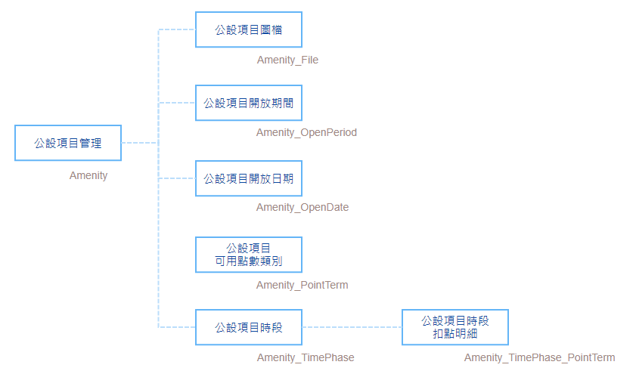
表名 |  | 欄名 |  | 備註
公設項目管理 | Amenity | 流水號 | Seq
 |  | ID | Id
 |  | 組織 | Org_Id
 |  | 項目名稱 | Name
 |  | 每戶每日可預約數上限 | HouseLimitedQty
 |  | 使用須知 | Notice
 |  | 可提前預約日數 | PreDay
 |  | 可提前取消時數 | CancelHour
 |  | 停用 | Disable
 |  | 新增人員 | addUser_Id
 |  | 新增日期 | AddDate
 |  | 修改人員 | modUser_Id
 |  | 修改日期 | ModDate

公設項目圖檔管理 | Amenity_File | 流水號 | Seq
 |  | ID | Id
 |  | 頭檔ID | Amenity_Id
 |  | 排序 | Ord
 |  | 圖檔上傳 | UploadFile

公設項目開放期間明細 | Amenity_OpenPeriod | 流水號 | Seq
 |  | ID | Id
 |  | 頭檔ID | Amenity_Id
 |  | 起始日 | SartDate
 |  | 終止日 | EndDate
 |  | 開放日 | OpenDay | weekday
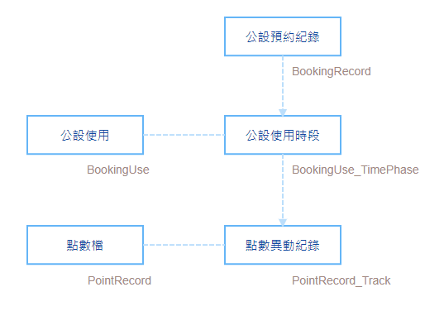
 |  | 排除國定假日 | HolidayExcluded | 0/1

公設項目開放日期明細 | Amenity_OpenDate | 流水號 | Seq
 |  | ID | Id
 |  | 頭檔ID | Amenity_Id
 |  | 日期 | Date
 |  | 取消開放 | Disable
 |  | 取消說明 | Memo

公設項目可用點數類別 | Amenity_PointTerm | 流水號 | Seq
 |  | ID | Id
 |  | 頭檔ID | Amenity_Id
 |  | 優先序 | Ord | 若同時可使用多種點數, 結帳時自動依優先序扣點
 |  | 點數類別 | PointTerm

公設項目時段明細 | Amenity_TimePhase | 流水號 | Seq
 |  | ID | Id
 |  | 頭檔ID | Amenity_Id
 |  | 時段名稱 | Name
 |  | 時間起 | StartTime
 |  | 時間訖 | EndTime
 |  | 可預約數量 | LimitedQty
 |  | 排序 | Ord
 |  | 停用 | Disable

公設項目時段扣點明細 | Amenity_TimePhase_PointTerm | 流水號 | Seq
 |  | ID | Id
 |  | 頭檔ID | Amenity_TimePhase_Id
 |  | 點數類別 | PointTerm | 選單為Amenity_PointTerm的類別
 |  | 扣點點數 | Point

公設預約 | BookingRecord | 流水號 | Seq
 |  | ID | Id
 |  | 組織 | Org_Id
 |  | 戶號 | House_Id
 |  | 住戶 | Client_Id
 |  | 連絡電話 | Tel
 |  | EMAIL | Email
 |  | 預約項目 | Amenity_Id
 |  | 預約日期 | Date
 |  | 時段 | Amenity_TimePhase_Id
 |  | 預約數量 | BookingQty | 預設1
 |  | 預計使用人數 | PersonQty
 |  | 新增人員 | addUser_Id
 |  | 新增日期 | AddDate
 |  | 取消人員 | cancelUser_Id
 |  | 取消日期 | CancelDate

公設使用 | BookingUse | 流水號 | Seq
 |  | ID | Id
 |  | 組織 | Org_Id
 |  | 戶號 | House_Id
 |  | 住戶 | Client_Id
 |  | 使用日期 | Date
 |  | 預約項目 | Amenity_Id
 |  | 使用人數 | PersonQty
 |  | 拍照上傳 | cameraUploadFile
 |  | 簽名檔 | signatureUploadFile
 |  | 新增人員 | addUser_Id
 |  | 新增日期 | AddDate
 |  | 結帳人員 | settleUser_Id
 |  | 結帳日期 | settleDate
 |  | 作廢人員 | voidUser_Id
 |  | 作廢日期 | voidDate

公設使用時段明細 | BookingUse_TimePhase | 流水號 | Seq
 |  | ID | Id
 |  | 頭檔ID | BookingUse_Id
 |  | 預約ID | BookingRecord_Id | 非必填
 |  | 時段 | Amenity_TimePhase_Id
 |  | 點數類別 | PointTerm
 |  | 單次點數 | UnitPoint
 |  | 使用數量 | UseQty

點數檔 | PointRecord | 流水號 | Seq
 |  | ID | Id
 |  | 組織 | Org_Id
 |  | 戶號 | House_Id
 |  | 住戶 | Client_Id
 |  | 點數類別 | PointTerm
 |  | 點數 | Point
 |  | 生效日 | StartDate
 |  | 失效日 | EndDate
 |  | 來源Table | SourceTable
 |  | 來源ID | SourceId
 |  | 新增日期 | AddDate

點數異動紀錄檔 | PointRecord_Track | 流水號 | Seq
 |  | ID | Id
 |  | 點數檔ID | PointRecord_Id
 |  | 異動日期 | Date
 |  | 異動類別 | PointTrackTerm | 贈送、購買、使用、作廢、取消贈送、取消購買、取消使用、取消作廢、移轉出
 |  | 點數 | Point | 以正負值表示增減
 |  | 來源Table | SourceTable | BookingUse_TimePhase
 |  | 來源ID | SourceId | BookingUse_TimePhase_Id
 |  | 新增日期 | AddDate

點數購買 | PointPurchase | 流水號 | Seq
 |  | ID | Id
 |  | 日期 | Date
 |  | 組織 | Org_Id
 |  | 戶號 | House_Id
 |  | 住戶 | Client_Id
 |  | 購買金額 | Amount
 |  | 已收現金 | Cash
 |  | 收入項目 | ChargeItem_Id
 |  | 點數類別 | PointTerm
 |  | 點數 | Point
 |  | 新增人員 | addUser_Id
 |  | 新增日期 | AddDate
 |  | 作廢人員 | voidUser_Id
 |  | 作廢日期 | voidDate

點數類別設定 | PointTermSetting | 流水號 | Seq
 |  | ID | Id
 |  | 大樓 | Company_Id
 |  | 點數類別 | PointTerm | 贈送free、購買purchase、月票1pass1、月票2pass2、特殊special
 |  | 產生傳票 | IsVoucher
 |  | 購買換算率% | PointRate | 每元換算點數比率,若須產生傳票則限定100%
 |  | 新增人員 | addUser_Id
 |  | 新增日期 | AddDate
 |  | 修改人員 | modUser_Id
 |  | 修改日期 | ModDate

 | TransCode | 流水號 | Seq
 |  | ID | Id
 |  | 大樓 | Company_Id
 |  | 類別 | Term | pointdebit, pointcredit, pointvoid
 |  | 來源TABLE | SourceTable | PointSetting
 |  | 來源ID | SourceId | PointSetting_Id
 |  | 會計科目 | AccountingItem_Id

點數贈送 | BatchPoint | 流水號 | Seq
 |  | ID | Id
 |  | 組織 | Org_Id
 |  | 贈送日期 | Date
 |  | 贈送原因 | Code_FreePointReason
 |  | 生效日 | StartDate
 |  | 失效日 | EndDate
 |  | 來源TABLE | SourceTable
 |  | 來源ID | SourceId
 |  | 新增人員 | addUser_Id
 |  | 新增日期 | AddDate
 |  | 作廢人員 | voidUser_Id
 |  | 作廢日期 | voidDate

點數贈送戶號明細 | BatchPoint_House | 流水號 | Seq
 |  | ID | Id
 |  | 頭檔ID | BatchPoint_Id
 |  | 戶號ID | House_Id
 |  | 住戶ID | Client_Id
 |  | 點數 | Point

檢查修繕
表名 |  | 欄名 |  | 備註
重要設備項目 | FacilitySetting | 流水號 | Seq
 |  | ID | Id
 |  | 公司 | Company_Id
 |  | 重要設備編號 | Code |  |  | 國泰人壽 | 國泰世華 | 霖園
 |  | 重要設備名稱 | Name |  | 發電機 | A01 | B01 | C01
 |  | 重要設備類別 | Code_FacilityItem
 |  | 備註 | Memo
 |  | 新增人員 | addUser_Id
 |  | 新增日期 | AddDate |  | TCC大樓-發電機 | A01
 |  | 修改人員 | modUser_Id |  | 寶璽大樓-發電機 |  | B01
 |  | 修改日期 | ModDate

重要設備項目其他公司編碼 | FacilitySetting_OtherCode | 流水號 | Seq
 |  | ID | Id
 |  | 頭檔ID | FacilitySetting_Id
 |  | 其他公司 | otherCompany_Id
 |  | 其他公司自編編號 | OtherCode
 |  | 停用日期 | StopDate
 |  | 備註 | Memo
 |  | 新增人員 | addUser_Id
 |  | 新增日期 | AddDate
 |  | 修改人員 | modUser_Id
 |  | 修改日期 | ModDate

大樓設備管理 | FacilityItem | 流水號 | Seq
 |  | ID | Id
 |  | 公司 | Company_Id
 |  | 大樓 | Building_Id
 |  | 公共空間ID | PublicArea_Id
 |  | 戶號 | House_Id
 |  | 重要設備ID | FacilitySetting_Id
 |  | 大樓設備編號 | Code
 |  | 大樓設備名稱 | Name
 |  | BIM元件 | BimCode
 |  | IP | IP
 |  | 控制URL | URL
 |  | 對講機 | InterCom
 |  | 備註 | Memo
 |  | 新增人員 | addUser_Id
 |  | 新增日期 | AddDate
 |  | 修改人員 | modUser_Id
 |  | 修改日期 | ModDate

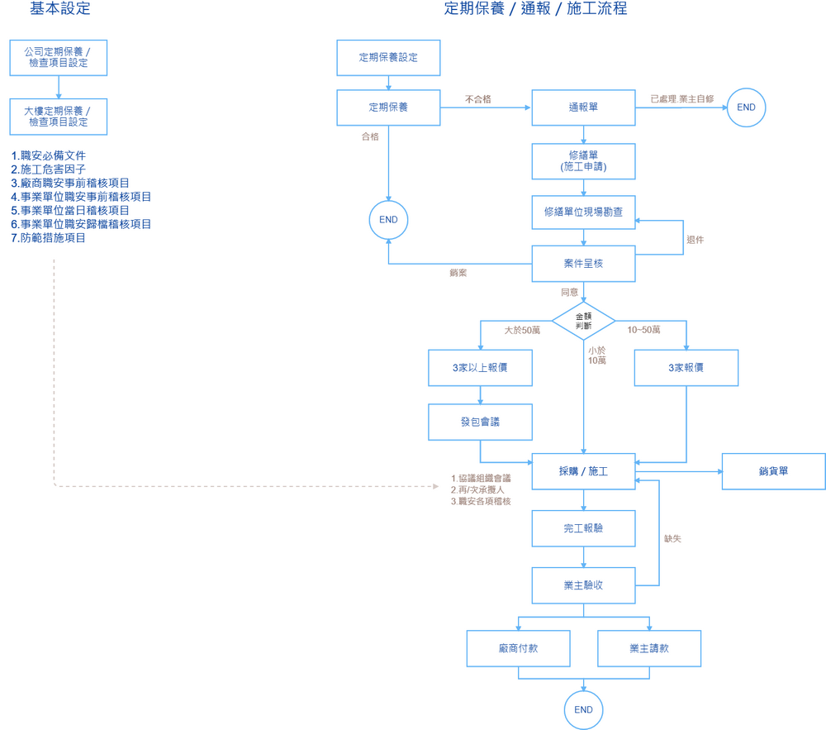
公司定期保養設定 | CheckSetting | 流水號 | Seq | https://cacoo.com/diagrams/Xb5anwtujeoLJyjx/49115
(公司設範本) |  | ID | Id
 |  | 公司 | Company_Id
 |  | 設定類別 | Code_CheckType | check日常巡檢.maintain定期保養.houserepair宅內修繕項目.publicrepair公區修繕項目.equip設備容量.security職安檢查.emergency緊急事件通報,作業分6支設定
 |  | 順序 | Ord
 |  | 設定名稱 | Name
 |  | 檢查起始月份 | CheckMonth
 |  | 檢查週期 | Code_CheckPeriod | 1D日.1W週.2W雙週.1M月.2M雙月.3M季.6M半年.1Y年.2Y2年.3Y3年.單次
 |  | 指定檢查日 | CheckDay
 |  | 休假類別 | DutySetting_Id | 僅週期為日才顯示
 |  | 指定檢查時間 | CheckTime
 |  | 定檢證照類別ID | LicenseType_Id | 過濾LicenseType.Code_LicenseType為CompanyPro或SupplierPro
 |  | 委外 | OutSource | 0/1
 |  | 廠商 | Supplier_Id
 |  | 說明文件 | OperatingDoc_Id
 |  | 連結網址 | Url
 |  | 權責部門 | Dept_Id
 |  | 注意事項 | Memo
 |  | 生效日期 | StartDate
 |  | 停用日期 | EndDate
 |  | 上架 | Released | 0/1
 |  | 新增人員 | addUser_Id
 |  | 新增日期 | AddDate
 |  | 修改人員 | modUser_Id
 |  | 修改日期 | ModDate

公司定期保養項目設定 | CheckSetting_Item | 流水號 | Seq
 |  | ID | Id
 |  | 頭檔ID | CheckSetting_Id
 |  | 上階ID | Pid
 |  | 順序 | Ord
 |  | 代號 | Code
 |  | 項目名稱 | Name
 |  | 標準值 | StandardValue | 字串(設備容量的標準及結果須有長字串,長度300)
 |  | 預設值 | DefaultValue | 字串(長度300)
 |  | 必要/非必要 | Must
 |  | 數量 | Qty
 |  | 說明 | Memo
 |  | 停用 | Disable
 |  | 新增人員 | addUser_Id
 |  | 新增日期 | AddDate
 |  | 修改人員 | modUser_Id
 |  | 修改日期 | ModDate

定期保養項目時限設定 | CheckSetting_Item_Time | 流水號 | Seq
 |  | ID | Id
 |  | 頭檔 | CheckSetting_Item_Id
 |  | 時限類別 | Code_CheckTimeType | assign派案時限,arrivebefore最遲到達時限,donebefore最遲完成時限
 |  | 時限(小時) | HourLimit

大樓定期檢查設定 | CheckSettingBuilding | 流水號 | Seq
(BY大樓) |  | ID | Id
 |  | 大樓 | Building_Id
 |  | 設定類別 | Code_CheckType | check日常巡檢.maintain定期保養.equip設備容量,作業分3支設定
 |  | 順序 | Ord
 |  | 設定名稱 | Name
 |  | 檢查起始月份 | CheckMonth
 |  | 檢查週期 | Code_CheckPeriod | 1D日.1W週.2W雙週.1M月.2M雙月.3M季.6M半年.1Y年.2Y2年.3Y3年.S單次
 |  | 指定檢查日 | CheckDay
 |  | 休假類別 | DutySetting_Id | 僅週期為日才顯示
 |  | 指定檢查時間 | CheckTime
 |  | 定檢證照類別ID | LicenseType_Id | 過濾LicenseType.Code_LicenseType為CompanyPro或SupplierPro
 |  | 公共空間ID | PublicArea_Id
 |  | 委外 | OutSource | 0/1
 |  | 廠商 | Supplier_Id
 |  | 部門 | Dept_Id
 |  | 檢查人員 | WorkCode_Id
 |  | 說明文件 | OperatingDoc_Id
 |  | 連結網址 | Url
 |  | BIM連結網址 | BimUrl
 |  | BIM元件 | BimCode
 |  | 實景導覽 | panoramaFile_Id
 |  | 平面圖 | planFile_UploadMap_Id
 |  | 注意事項 | Memo
 |  | 生效日期 | StartDate
 |  | 停用日期 | EndDate
 |  | 上架 | Released | 0/1
 |  | 新增人員 | addUser_Id
 |  | 新增日期 | AddDate
 |  | 修改人員 | modUser_Id
 |  | 修改日期 | ModDate

大樓定期檢查設定項目 | CheckSettingBuilding_Item | 流水號 | Seq
 |  | ID | Id
 |  | 頭檔ID | CheckSettingBuilding_Id
 |  | 順序 | Ord
 |  | 檢查項目 | CheckSetting_Item_Id
 |  | 標準值 | StandardValue | 字串300
 |  | 預設值 | DefaultValue | 字串300
 |  | 必要/非必要 | Must | 0/1
 |  | 數量 | Qty
 |  | 設備ID | FacilityItem_Id
 |  | 審查說明 | Memo
 |  | 停用 | Disable
 |  | 新增人員 | addUser_Id
 |  | 新增日期 | AddDate
 |  | 修改人員 | modUser_Id
 |  | 修改日期 | ModDate

大樓定期保養項目時限設定 | CheckSettingBuilding_Item_Time | 流水號 | Seq
 |  | ID | Id
 |  | 頭檔 | CheckSettingBuilding_Item_Id
 |  | 時限類別 | Code_CheckTimeType | assign派案時限,arrivebefore最遲到達時限,donebefore最遲完成時限
 |  | 時限(小時) | HourLimit

大樓定期檢查排程檔 | CheckSchedule | 流水號 | Seq
(暫存表) |  | ID | Id
 |  | 大樓 | Building_Id
 |  | 年月 | YearMonth
 |  | 檢查項目ID | CheckSettingBuilding_Id
 |  | 應檢日期 | ExpectedDate
 |  | 委外 | OutSource
 |  | 廠商 | Supplier_Id
 |  | 部門 | Dept_Id
 |  | 檢查人員 | WorkCode_Id
 |  | 新增日期 | AddDate

大樓定期檢查排程異動紀錄檔 | CheckSchedule_Track | 流水號 | Seq
 |  | ID | Id
 |  | 頭檔ID | CheckSchedule_Id
 |  | 異動類別 | Code_CheckScheduleMod | 延期.取消.檢查
 |  | 異動後應檢日期 | NewExpectedDate
 |  | 通知人員 | NoticeFrom
 |  | 說明 | Memo
 |  | 新增人員 | addUser_Id
 |  | 新增日期 | AddDate

大樓定期檢查紀錄 | CheckRecord | 流水號 | Seq
 |  | ID | Id
 |  | 大樓 | Building_Id
 |  | 檢查日期 | CheckDate
 |  | 檢查排程ID | CheckSchedule_Id
 |  | 檢查項目ID | CheckSettingBuilding_Id
 |  | 定檢證照類別ID | LicenseType_Id | 過濾LicenseType.Code_LicenseType為CompanyPro或SupplierPro
 |  | 委外 | OutSource
 |  | 廠商 | Supplier_Id
 |  | 部門 | Dept_Id
 |  | 檢查人員 | WorkCode_Id
 |  | 檢查表上傳 | checklistFile_UploadMap_Id
 |  | 檢查圖檔上傳 | File_UploadMap_Id
 |  | 檢查說明 | Memo
 |  | 新增人員 | addUser_Id
 |  | 新增日期 | AddDate
 |  | 修改人員 | modUser_Id
 |  | 修改日期 | ModDate

大樓定期檢查紀錄項目明細 | CheckRecord_Item | 流水號 | Seq
 |  | ID | Id
 |  | 頭檔ID | CheckRecord_Id
 |  | 順序 | Ord
 |  | 檢查項目ID | CheckSettingBuilding_Item_Id
 |  | 標準值 | StandardValue | 字串
 |  | 檢查值 | CheckValue | 字串
 |  | 必檢查 | Must
 |  | 檢查結果 | Code_Qualify | 不合格.處理後合格.合格.無此項目
 |  | 檢查圖檔上傳 | File_UploadMap_Id
 |  | 檢查說明 | Memo
 |  | 新增人員 | addUser_Id
 |  | 新增日期 | AddDate
 |  | 修改人員 | modUser_Id
 |  | 修改日期 | ModDate

案件通報 | InformRecord | 流水號 | Seq
 |  | ID | Id
 |  | 通報單號 | InformCode
 |  | 大樓 | Building_Id
 |  | 通報日期 | InformDate
 |  | 發生時間 | IncidentDate
 |  | 異常類別 | Code_InformTerm | space空間異常.facility設備異常.emergency緊急事件通報 | (加客戶報修?)
 |  | 案件等級 | Code_InformLevel | normal一般.high重要
 |  | 公共空間ID | PublicArea_Id
 |  | 戶號 | House_Id
 |  | 設備ID | FacilityItem_Id
 |  | 客戶 | Customer_Id
 |  | 報案人員 | Contact
 |  | 通報項目 | CheckSetting_Item_Id
 |  | 緊急通知方式 | Code_NoticeMethod | push.sms.email
 |  | 問題描述 | Description
 |  | 影響營業 | Code_BusinessEffect | seirous嚴重.some稍微.no無
 |  | 風險等級 | Code_RiskLevel | high高.medium中.low低
 |  | 處理方式 | Code_InformProcess | Repair報修繕件.Owner業主自修.Prepare備料處理.NoProcessing不須處理
 |  | 處置措施 | ProcessingDescription
 |  | 列入報告 | InReport | 0/1
 |  | 檔案上傳 | File_UploadMap_Id
 |  | 備註 | Memo
 |  | 定檢來源ID | CheckRecord_Item_Id
 |  | 新增人員 | addUser_Id
 |  | 新增日期 | AddDate
 |  | 修改人員 | modUser_Id
 |  | 修改日期 | ModDate

案件通報時間紀錄 | InformRecord_TimeRecord | 流水號 | Seq
 |  | ID | Id
 |  | 頭檔ID | InformRecord_Id
 |  | 時間類別 | Code_InformTimeType | assignbefore派案時限,assign派案時間,arrivebefore最遲到達時限,donebefore最遲完成時限 read廠商讀取,arrive實際到達,done處理完成 close結案
 |  | 發生時間 | Date
 |  | 新增人員 | addUser_Id
 |  | 新增日期 | AddDate

案件通報處理紀錄 | InformRecord_Track | 流水號 | Seq
 |  | ID | Id
 |  | 頭檔ID | InformRecord_Id
 |  | 日期時間 | Date
 |  | 處理狀態 | Code_InformRecordStatus | tobeprocessed待處理,processing處理中,closed已結案,suspend暫不處理
 |  | 處理中進度 | Code_InformProcessingStatus | wait待料,施工中,finished已完工
 |  | 說明 | Memo
 |  | 照片上傳 | File_UploadMap_Id
 |  | 新增人員 | addUser_Id
 |  | 新增日期 | AddDate
 |  | 修改人員 | modUser_Id
 |  | 修改日期 | ModDate

案件通報處理紀錄附加檔案 | InformRecord_Track_File | 流水號 | Seq
 |  | ID | Id
 |  | 頭檔ID | InformRecord_Track_Id
 |  | 檔案類別 | Code_InformFileType
 |  | 附檔上傳 | File_Id
 |  | 備註 | Memo
 |  | 新增人員 | addUser_Id
 |  | 新增日期 | AddDate

案件通報商品身檔 | InformRecord_Track_Goods | 流水號 | Seq
 |  | ID | Id
 |  | 頭檔ID | InformRecord_Track_Id
 |  | 品項 | Goods_Id
 |  | 數量 | Qty
 |  | 成本單價 | CostUnitPrice
 |  | 銷貨單價 | SaleUnitPrice
 |  | 品牌規格 | Brand
 |  | 備註 | Memo
 |  | 新增人員 | addUser_Id
 |  | 新增日期 | AddDate
 |  | 修改人員 | modUser_Id
 |  | 修改日期 | ModDate

客服
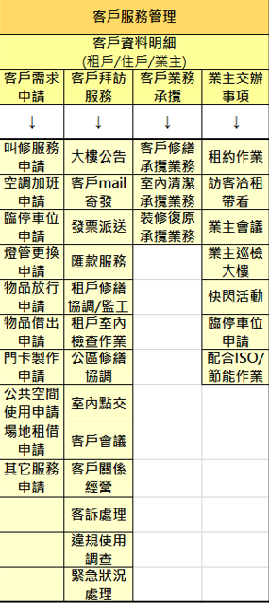
表名 |  | 欄名 |  | 備註
公司客服類別設定 | CrmSetting | 流水號 | Seq
(BY公司) |  | ID | Id
 |  | 公司 | Company_Id
 |  | 順序 | Ord
 |  | 服務類別 | Code_CrmType | 客戶服務.業主交辦...
 |  | 設定名稱 | Name
 |  | 權責部門 | Dept_Id
 |  | 生效日期 | StartDate
 |  | 停用日期 | EndDate
 |  | 上架 | Released
 |  | 備註 | Memo
 |  | 新增人員 | addUser_Id
 |  | 新增日期 | AddDate
 |  | 修改人員 | modUser_Id
 |  | 修改日期 | ModDate

公司客服項目設定 | CrmSetting_Item | 流水號 | Seq
 |  | ID | Id
 |  | 頭檔ID | CrmSetting_Id
 |  | 順序 | Ord
 |  | 服務項目 | Name
 |  | 備註 | Memo
 |  | 停用 | Disable
 |  | 新增人員 | addUser_Id
 |  | 新增日期 | AddDate
 |  | 修改人員 | modUser_Id
 |  | 修改日期 | ModDate

客服登錄 | CrmRecord | 流水號 | Seq
 |  | ID | Id
 |  | 公司 | Company_Id
 |  | 日期 | Date
 |  | 大樓 | Building_Id
 |  | 戶號 | House_Id
 |  | 客戶 | Customer_Id
 |  | 聯絡人 | Contact
 |  | 設備ID | FacilityItem_Id
 |  | 客服項目 | CrmSetting_Item_Id
 |  | 需求描述 | Requirement
 |  | 處理說明 | ProcessingDescription
 |  | 備註 | Memo
 |  | 新增人員 | addUser_Id
 |  | 新增日期 | AddDate
 |  | 修改人員 | modUser_Id
 |  | 修改日期 | ModDate

客服登錄備料品項 | CrmRecord_Goods | 流水號 | Seq
 |  | ID | Id
 |  | 頭檔ID | CrmRecord_Id
 |  | 商品 | Goods_Id
 |  | 數量 | Qty
 |  | 單價 | UnitPrice
 |  | 備註 | Memo
 |  | 新增人員 | addUser_Id
 |  | 新增日期 | AddDate
 |  | 修改人員 | modUser_Id
 |  | 修改日期 | ModDate

客服登錄處理明細 | CrmRecord_Track | 流水號 | Seq
 |  | ID | Id
 |  | 頭檔ID | CrmRecord_Id
 |  | 日期時間 | Date
 |  | 處理狀態 | Code_CrmRecordStatus | tobeprocessed待處理,processing處理中,closed已結案,suspend暫不處理
 |  | 處理中進度 | Code_CrmProcessingStatus | wait待料,underconstruction施工中,finished已完工
 |  | 說明 | Memo
 |  | 新增人員 | addUser_Id
 |  | 新增日期 | AddDate
 |  | 修改人員 | modUser_Id
 |  | 修改日期 | ModDate

客服登錄處理明細檔案 | CrmRecord_Track_File | 流水號 | Seq
 |  | ID | Id
 |  | 頭檔ID | CrmRecord_Track_Id
 |  | 檔案類別 | Code_CrmFileType | 處理前照片.處理後照片.客戶簽名
 |  | 檔案上傳 | File_Id
 |  | 備註 | Memo
 |  | 新增人員 | addUser_Id
 |  | 新增日期 | AddDate
 |  | 修改人員 | modUser_Id
 |  | 修改日期 | ModDate

客戶租售洽詢 | EstateView | 流水號 | Seq
 |  | ID | Id
 |  | 公司 | Company_Id
 |  | 客戶名稱 | CustomerName
 |  | 聯絡人 | Contact
 |  | 聯絡電話 | Tel
 |  | 手機 | Mobile
 |  | 需求坪數起 | MinAreaPing
 |  | 需求坪數訖 | MaxAreaPing
 |  | 預算金額起 | MinBudget
 |  | 預算金額訖 | MaxBudget
 |  | 預計服務起日 | StartDate
 |  | 預計服務訖日 | EndDate
 |  | 需求緊迫性 | Code_DemandIntensity | 一週內、月季，半年，半年以上
 |  | 客戶評估級別 | Code_FollowIntensity | A積極B持續追蹤C不考慮
 |  | 其他需求描述 | Demand
 |  | 備註 | Memo
 |  | 承辦部門 | Dept_Id
 |  | 承辦人 | WorkCode_Id
 |  | 新增人員 | addUser_Id
 |  | 新增日期 | AddDate
 |  | 修改人員 | modUser_Id
 |  | 修改日期 | ModDate

客戶租售洽詢帶看標的 | EstateView_House | 流水號 | Seq
 |  | ID | Id
 |  | 頭檔ID | EstateView_Id
 |  | 大樓 | Building_Id
 |  | 戶號 | House_Id
 |  | 報價金額 | Rent
 |  | 附帶條件 | WithCondition
 |  | 物件優勢 | Strength
 |  | 物件缺點 | Weakness
 |  | 喜好順位 | Priority
 |  | 備註 | Memo
 |  | 新增人員 | addUser_Id
 |  | 新增日期 | AddDate
 |  | 修改人員 | modUser_Id
 |  | 修改日期 | ModDate

BIM360
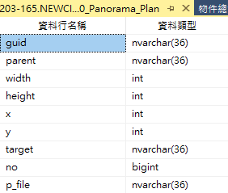
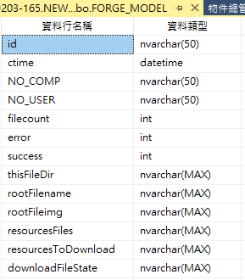
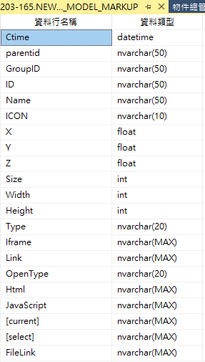
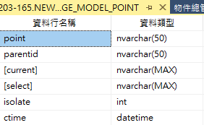
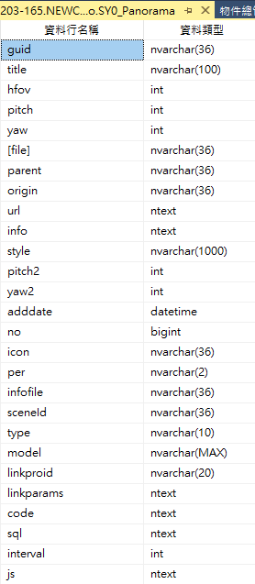
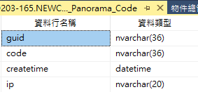
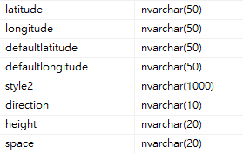
表名 | 欄名 | 備註

